Дэшборд
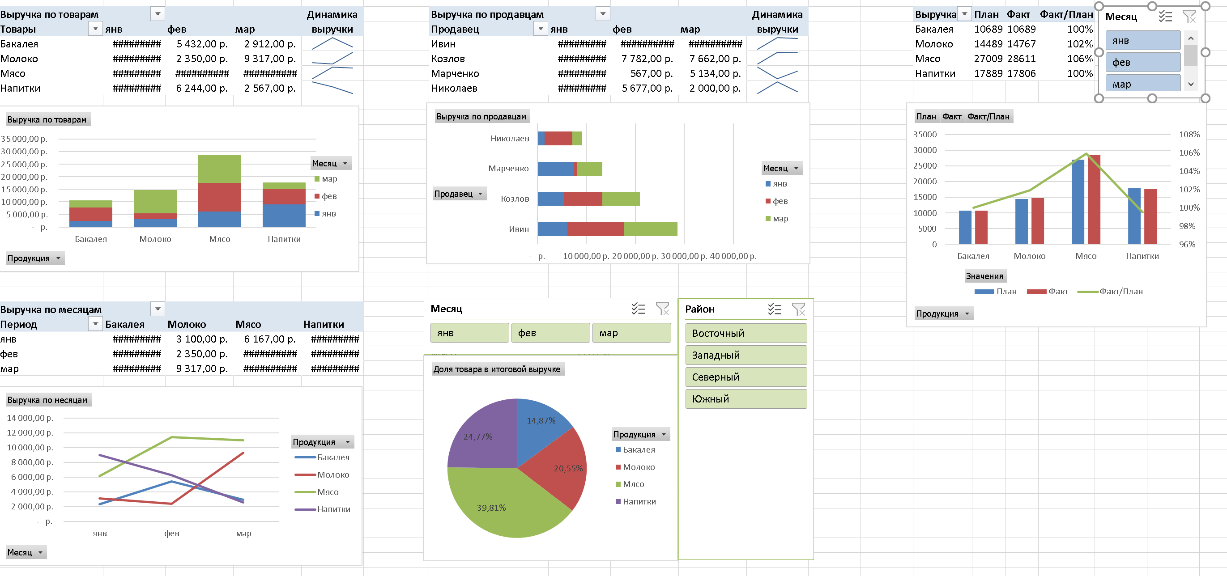

Мой Дэшборд
Выручка по товарам |  |  |  | Динамика выручки
Товары | янв | фев | мар |  | Выручка по месяцам |  |  |  |  | Выручка | План | Факт | Факт / План
Бакалея | 2,345.00 ₽ | 5,432.00 ₽ | 2,912.00 ₽ |  | Период | Бакалея | Молоко | Мясо | Напитки | Бакалея | 10689 | 10689 | 100%
Молоко | 3,100.00 ₽ | 2,350.00 ₽ | 9,317.00 ₽ |  | янв | 2,345.00 ₽ | 3,100.00 ₽ | 6,167.00 ₽ | 8,995.00 ₽ | Молоко | 14489 | 14767 | 102%
Мясо | 6,167.00 ₽ | 11,444.00 ₽ | 11,000.00 ₽ |  | фев | 5,432.00 ₽ | 2,350.00 ₽ | 11,444.00 ₽ | 6,244.00 ₽ | Мясо | 27009 | 28611 | 106%
Напитки | 8,995.00 ₽ | 6,244.00 ₽ | 2,567.00 ₽ |  | мар | 2,912.00 ₽ | 9,317.00 ₽ | 11,000.00 ₽ | 2,567.00 ₽ | Напитки | 17889 | 17806 | 100%

Выручка по продавцам | Названия столбцов |  |  | Динамика выручки
Продавец | янв | фев | мар
Ивин | 6,167.00 ₽ | 11,444.00 ₽ | 11,000.00 ₽
Козлов | 5,445.00 ₽ | 7,782.00 ₽ | 7,662.00 ₽
Марченко | 7,525.00 ₽ | 567.00 ₽ | 5,134.00 ₽
Николаев | 1,470.00 ₽ | 5,677.00 ₽ | 2,000.00 ₽

